Introducción
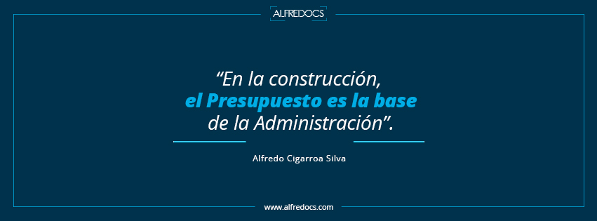

 | Hola, te felicito por haber obtenido este material, eso significa que eres un profesional de la construcción que ve en el Presupuesto la clave de la Administración. Te invito a aplicar esta plantilla en tu empresa y descubrir los detalles de la obra que te ayudarán a controlar y administrar tu proyecto exitosamente. -Alfredo Cigarroa Silva.

***
La reproducción parcial o total de este material, o el uso indebido está prohibido y regulado por los órganos reguladores de la propiedad intelectual
ALFREDOCS no se hace responsable por el uso indebido dado a este material, que no cumpla con los fines para los que fue creado.

Indicadores de Obra
ANÁLISIS | OBRA | PROYECTOS
 | FECHA | 2020-06-06
 | CLIENTE
 | COSTO DIRECTO | 100.0% | $5,547,140.80
 | MATERIALES | 62.30% | $3,455,833.36
 | MANO DE OBRA | 35.18% | $1,951,360.12 | MANO DE OBRA
 | HERRAMIENTA | 1.76% | $97,568.00 | OBLIGACIONES PATRONALES
 | EQUIPO | 0.76% | $42,379.32 | 35% | $797,078.29 | 1951360.12 | 1951360.12
 | AUXILIARES | 0.00% | $0.00
 | SUBCONTRATOS |  | $0.00
 | CÁLCULOS

Análisis Costo Directo
MATERIALES | 62.30% | $3,455,833.36
MANO DE OBRA | 35.18% | $1,951,360.12
HERRAMIENTA | 1.76% | $97,568.00
EQUIPO | 0.76% | $42,379.32
AUXILIARES | 0.00% | $0.00
SUBCONTRATOS |  | $0.00

Programa de Obra $
 |  | Proyecto: Construcción de Cuartos, Baños, Pisos. Obra Pública. |  |  |  |  |  |  | Inicio de obra: |  |  | 2021-01-01

 |  |  |  |  |  |  |  |  |  |  |  | 2021-04-28
 |  |  |  |  |  |  |  |  | Fin de obra:

 |  |  |  |  |  |  |  |  | Duración en días: |  |  | 118
 |  |  |  |  |  |  |  |  |  |  |  | 1/1
 |  |  |  |  |  |  |  |  | Página:

Programa de obra por agrupadores

Clave | Descripción |  | Unidad | Total | Fecha de inicio | Días calendario | Fecha de término
 |  |  |  |  |  |  |  | M1 |  | M2 | M3 |  | M4
Obra | OBRA PUBLICA |  |  |  | 2021-01-01 08:00:00 | 118.00 | 2021-04-28 16:00:00

01 | COCINA ECOLOGICA |  |  | 1,830,156.92 | 2021-01-01 08:00:00 | 45.00 | 2021-02-14 16:00:00

 |  |  |  |  |  |  |  | $1,260,682.46 |  | $569,474.46
02 | RECAMARA ADICIONAL |  |  | 3,603,340.15 | 2021-02-02 08:00:00 | 45.00 | 2021-03-18 16:00:00

 |  |  |  |  |  |  |  |  |  | $2,161,972.05 | $1,441,368.10
03 | PISO FIRME |  |  | 100,249.31 | 2021-02-22 08:00:00 | 45.00 | 2021-04-07 16:00:00

 |  |  |  |  |  |  |  |  |  | $15,586.08 | $69,054.57 |  | $15,608.66
04 | RECAMARA ADICIONAL CON COCINA ECOLOGICA |  |  | 1,500,863.59 | 2021-03-15 08:00:00 | 45.00 | 2021-04-28 16:00:00

 |  |  |  |  |  |  |  |  |  |  | $566,861.23 |  | $934,002.36
 | IMPORTES DE OBRA PUBLICA |  |  |  |  |  |  | $1,260,682.46 |  | $2,747,032.59 | $2,077,283.90 |  | $949,611.02
Programa de obra Financiero
M1 |  | $1,260,682.46
M2 |  | $2,747,032.59
M3 |  | $2,077,283.90
M4 |  | $949,611.02
 | M1 | $1,260,682.46
 | M2 | $2,747,032.59
 | M3 | $2,077,283.90
 | M4 | $949,611.02

